상품제안서
NEW 타이틀리스트 pro v1 6구 (3pc) prov1 6구 타이틀 골프공 6구 | 상품코드: F32888

 |  |  |  |  |  |  | 02-412-0044 | www.easy1.co.kr
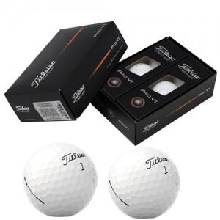

【상세/제작정보】 | 사바리 케이스 2500원 별도

【인쇄/포장옵션】 | 풀칼라 / 포장지포장

【공급단가】 | 수량 | 30~ | 50~ | 100~ | 300~ | 500~
*VAT별도 | 단가 | 36,600원 | 35,990원 | 35,070원 | 34,460원 | 33,550원

【상품 URL】 | https://easy1.co.kr:443/src/goods_detail.php?gdno=32888

